Reporte de Bugs
RETO SENASOFT AUTOMATIZACIÓN |  |  |  | CGMLTI
Reporte de Bugs |  |  |  | Melanny Jutinico | Prioridad
Id bug | Nombre | Prioridad | Estado | Daniel Callejas | Alta
Bug_001 | No permite el registro de pqr | Alta | Nuevo |  | Media
Descripción |  | Pasos |  |  | Baja
Al momento de intentar registrar un pqr, no permite el paso de la pantalla para iniciar sesion |  | 1. Ingresar a https://www.bon-bonite.com/ 2. Ingresar con credenciales existentes 3. Dar click en la opcion pqrs del menu desplegable 4. Volver a ingresar credenciales 5.

Resultado esperado |  | Resultado obtenido |  |  | Nuevo
Formulario para prq |  | Devuelve al inicio de pagina |  |  | Abierto
 |  |  |  |  | En proceso
 |  |  |  |  | Resuelto
Reportado por |  | Captura |  |  | Cerrado
Grupo 7 Melanny Jutinico Daniel Callejas |  | 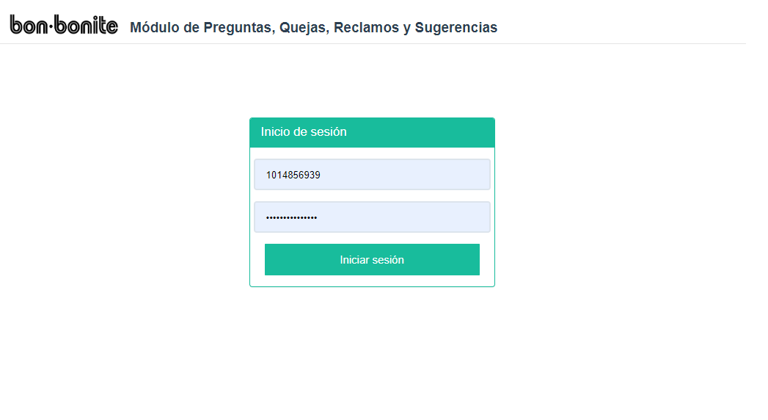

Reporte de Bugs
Id bug | Nombre | Prioridad | Estado
Bug_002 | No permite comprar cupon de regalo | Media | Nuevo
Descripción |  | Pasos
Al momento de agregar un cupon de regalo al carrito, el boton de comprar se desabilita y solamente vuelve a funcionar refrescando la pagina |  | 1. https://www.bon-bonite.com/producto/bono-de-regalo/ 2. Añadir un cupon al carrito 3. Dar click en la opcion comprar 4. Refrescar la pagina (ya encontraras el boton habilitado) 5. Vuelve a agregarlo al carrito (Tienes 2 unidades en el carrito)

Resultado esperado |  | Resultado obtenido
Poder agregar mas de un cupon al carrito sin salirme |  | Dice que no hay disponibles en stock pero permite seguir agregando

Reportado por |  | Captura
Grupo 7 Melanny Jutinico Daniel Callejas |  | 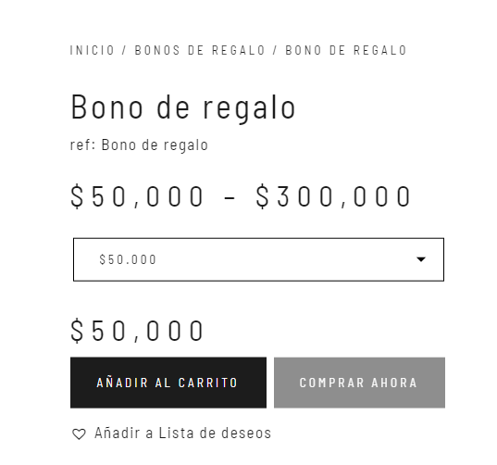

Reporte de Bugs
Id bug | Nombre | Prioridad | Estado
Bug_003 | Error de reserva | Media | Nuevo
Descripción |  | Pasos
Aviso de errores no especifico en el formulario de registro |  | 1. ir a la pagina https://www.bon-bonite.com/ 2. Darle en reservar a cualquier producto no disponible 3. llenar datos cualquiera

Resultado esperado |  | Resultado obtenido
Mensaje de reservado o de que error encuentra en el formulario |  | Alerta de un error no claro

Reportado por |  | Captura
Grupo 7 Melanny Jutinico Daniel Callejas |  | 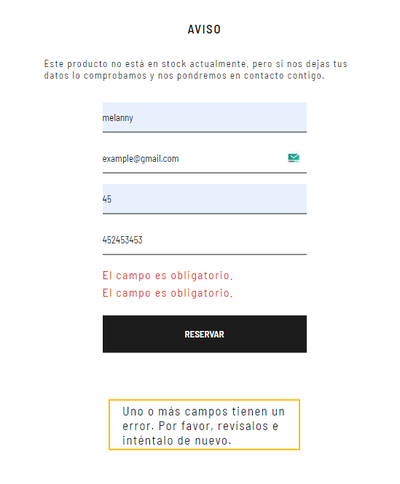

Reporte de Bugs
Id bug | Nombre | Prioridad | Estado
Bug_004 | Error de actualizacion de contraseña | Alta | Nuevo
Descripción |  | Pasos
No permite el cambio de contraseña por un supuesto campo faltante (No es claro el error) |  | 1. ir a la pagina https://www.bon-bonite.com/ 2. Ingresar con su cuenta 3. Ir a mi cuenta/detalles cuenta 4. llenar campos para cambiar contraseña 5. guardar campos

Resultado esperado |  | Resultado obtenido
Mensaje de reservado o de que error encuentra en el formulario |  | Alerta de un error no claro

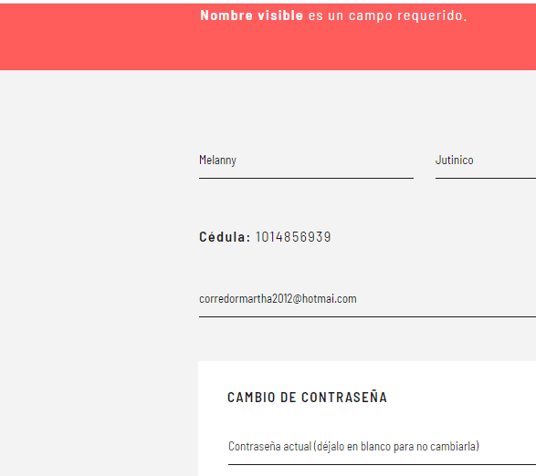
Reportado por |  | Captura
Grupo 7 Melanny Jutinico Daniel Callejas

Reporte de Bugs
Id bug | Nombre | Prioridad | Estado
Bug_005 | Error de incremento de productos | Media | Nuevo
Descripción |  | Pasos
No permite agregar mas unidades en el carrito de comprar de un producto, en algunos permite hasta 2, en otras ninguno |  | 1. ir a la pagina https://www.bon-bonite.com/ 2. Agregar un producto en carrito de compras 3. Dentro del carrito, intentar incrementar el producto a 2 o mas

Resultado esperado |  | Resultado obtenido
Alerta de bajo stock o dejar aumentar unidades |  | No da ninguna alarta o mensaje

Reportado por |  | Captura
Grupo 7 Melanny Jutinico Daniel Callejas |  | 